B29
ガセットプレートおよび横補剛の検討
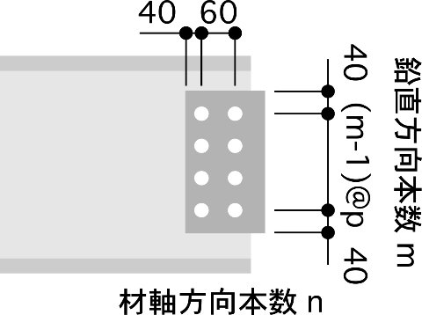
【B29】H-298x149x5.5x8 |  |  |  | SS400
部材長 |  | l b= | 5000.00 |  |  | mm | (補剛部最大長)
長期せん断 |  | Ql= | 45.00 |  |  | kN
断面二次 |  | Ib= | 6320.00 |  |  | cm^4 |  |  |  |  |  |  |  |  |  | 235
断面積 |  | Ab= | 4080.00 |  |  | mm^2 |  |  |  |  |  |  |  |  | ボルトの距離 | 170
【ボルト接合部】
 |  |  |  | m |  | n |  | p
F8T | M | 22.00 | - | 2.00 | - | 3.00 | @ | 170.00 | ① ガセットプレートの長期荷重の検討
 | ボルトあたり |  |  |  | 長期 | 44.00 | kN |  | ・GPL部のせん断の検討
 | 許容せん断力 |  |  |  | 短期 | 66.00 | kN |  | gAe= | 2106.00 | mm^2 | Ql/LQa= | 0.17
 |  |  |  |  |  |  |  |  | LQa= | 263.44 | kN |  | OK | I | 11718750
【GPL】
 | PL- | 9.00 |  | x | 250.00 |  |  |  | ・ボルト接合部の検討
 | SM490 |  |  | Fl | 216.67 |  | N/mm-2 |  | Rq= | 7.50 | kN | R/Rl= | 0.17
 |  |  |  | Fs | 325.00 |  | N/mm^2 |  | R= | 7.50 | kN |  | OK

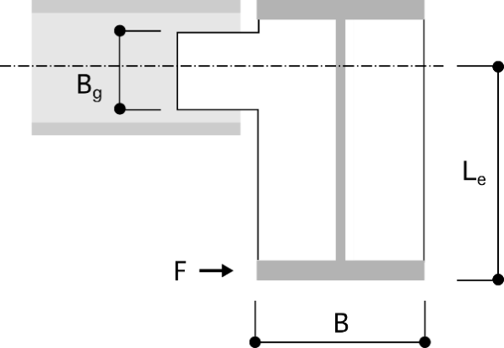
②横補剛の検討
 |  |  |  |  |  |  |  |  | ガセット部の検討に使用する応力
 |  |  |  |  |  |  |  |  | 水平軸力 | N= | 43.05 | kN
 |  |  |  |  |  |  |  |  | せん断力 | Q=Ql= | 45.00 | kN
 |  |  |  |  |  |  |  |  | 曲げ | M=F・le= | 25.87 | kNm

 |  |  |  |  |  |  |  |  | ボルト接合部分の検討
 |  |  |  |  |  |  |  |  | 水平反力 | r1= | 7.18 | kN
 |  |  |  |  |  |  |  |  |  | r2= | 50.73 | kN
 |  |  |  |  |  |  |  |  | 鉛直反力 | r3= | 9.00 | kN
 |  |  |  |  |  |  |  |  | ボルト反力 | r= | 58.60 | kN
 |  |  |  |  |  |  |  |  | r/rs= | 0.89 | OK
【大梁】H-750x250x12x19
 | Fy= |  | 235.00 |  |  | N/mm^2 |  |  | 母材の検討
 | 断面積A= |  | 18320.00 |  |  | mm^2 |  |  | gAe= | 2106.00 | mm^2
 | Le= |  | 601.00 |  |  | mm |  |  | LQa= | 285.74 | kN
 | F= |  | 43.05 |  |  | kN |  |  | Q/LQa= | 0.16 | OK
 | F・le= |  | 25.87 |  |  | kN |  |  | gIe= | 11718750.00 | mm^4
 | lg= |  | 2000.00 |  |  | mm |  |  | gZe= | 93750.00 | mm^3
 | ↑補剛の最小区間 |  |  |  |  |  |  |  | σ/f= | 0.85 | OK

 |  |  |  |  |  |  |  |  | 剛性の検討
 |  |  |  |  |  |  |  |  | 小梁の曲げ変形 | δm=le*M/EI*(lb/2)= |  | 6.00 | mm
 |  |  |  |  |  |  |  |  | 小梁の軸変形 | δa=N/Eab*lb= |  | 0.26 | mm
 |  |  |  |  |  |  |  |  | 剛性 | Kb=F/(δm+δa)= |  | 6.88 | kN/mm
 |  |  |  |  |  |  |  |  | 必要補剛剛性 | K= |  | 5.38 | kN/mm

B34
ガセットプレートおよび横補剛の検討

【B34】 |  |  |  |  |  |  |  | SS400
H | - | 346.00 | x | 174.00 | x | 6.00 | x | 9.00
部材長 |  | l b= | 8500.00 |  |  | mm | (補剛部最大長)
長期せん断 |  | Ql= | 70.00 |  |  | kN
断面二次 |  | Ib= | 19800.00 |  |  | cm^4 |  |  |  |  |  |  |  |  |  | 235
断面積 |  | Ab= | 7141.00 |  |  | mm^2 |  |  |  |  |  |  |  |  | ボルトの距離 | 180
【ボルト接合部】
 |  |  |  | m |  | n |  | p
F8T | M | 22.00 | - | 4.00 | - | 1.00 | @ | 60.00 | ① ガセットプレートの長期荷重の検討
 | ボルトあたり |  |  |  | 長期 | 44.00 | kN |  | ・GPL部のせん断の検討
 | 許容せん断力 |  |  |  | 短期 | 66.00 | kN |  | gAe= | 2244.00 | mm^2 | Ql/LQa= | 0.34
 |  |  |  |  |  |  |  |  | LQa= | 202.97 | kN |  | OK | I | 13182000
【GPL】
 | PL- | 9.00 |  | x | 260.00 |  |  |  | ・ボルト接合部の検討
 | SM490 |  |  | Fl | 156.67 |  | N/mm-2 |  | Rq= | 17.50 | kN | R/Rl= | 0.40
 |  |  |  | Fs | 235.00 |  | N/mm^2 |  | R= | 17.50 | kN |  | OK


②横補剛の検討
 |  |  |  |  |  |  |  |  | ガセット部の検討に使用する応力
 |  |  |  |  |  |  |  |  | 水平軸力 | N= | 43.05 | kN
 |  |  |  |  |  |  |  |  | せん断力 | Q=Ql= | 70.00 | kN
 |  |  |  |  |  |  |  |  | 曲げ | M=F・le= | 24.84 | kNm

 |  |  |  |  |  |  |  |  | ボルト接合部分の検討
 |  |  |  |  |  |  |  |  | 水平反力 | r1= | 10.76 | kN
 |  |  |  |  |  |  |  |  |  | r2= | 138.01 | kN
 |  |  |  |  |  |  |  |  | 鉛直反力 | r3= | 14.00 | kN
 |  |  |  |  |  |  |  |  | ボルト反力 | r= | 149.43 | kN
 | 750.00 |  |  |  |  |  |  |  | r/rs= | 2.26 | OK
【大梁】H-750x250x12x19
 | Fy= |  | 235.00 |  |  | N/mm^2 |  |  | 母材の検討
 | 断面積A= |  | 18320.00 |  |  | mm^2 |  |  | gAe= | 2244.00 | mm^2
 | Le= |  | 577.00 |  |  | mm |  |  | LQa= | 304.46 | kN
 | F= |  | 43.05 |  |  | kN |  |  | Q/LQa= | 0.23 | OK
 | F・le= |  | 24.84 |  |  | kN |  |  | gIe= | 13182000.00 | mm^4
 | lg= |  | 2000.00 |  |  | mm |  |  | gZe= | 101400.00 | mm^3
 | ↑補剛の最小区間 |  |  |  |  |  |  |  | σ/f= | 1.04 | OK

 |  |  |  |  |  |  |  |  | 剛性の検討
 |  |  |  |  |  |  |  |  | 小梁の曲げ変形 | δm=le*M/EI*(lb/2)= |  | 3.00 | mm
 |  |  |  |  |  |  |  |  | 小梁の軸変形 | δa=N/Eab*lb= |  | 0.25 | mm
 |  |  |  |  |  |  |  |  | 剛性 | Kb=F/(δm+δa)= |  | 13.24 | kN/mm
 |  |  |  |  |  |  |  |  | 必要補剛剛性 | K= |  | 5.38 | kN/mm

